Sheet1
Formule de calcul des couts :
total cost = total fixed cost + total variable cost
cout variables = cout par jean
cout fixe = cout total de l'usine
Formule du seuil de rentabilité linéaire :
v = couts fixes / prix - cout variable
Raison de passer en non linéaire :
Une hypothèse importante mais quelque peu irréaliste de ce modèle de rentabilité est que le volume, ou demande, est indépendante du prix (c'est-à-dire que le volume reste constant, quel que soit le prix de produit).
Il serait plus réaliste que la demande varie à mesure que le prix augmente ou diminue. pour notre exemple Western Clothing.
Company du chapitre 1, supposons que la dépendance de la demande sur le prix est définie par la fonction linéaire suivante:
v = 1,500 - 24.6p
Ca veut dire que si le prix dépasse 60.98$ alors il n'y a plus de demande du tout.
Formule du seuil de rentabilité non linéaire :
Source :
Bernard_W_._Taylor_Introduction_to_Management_Science_11th_2013
Western Clothing Company

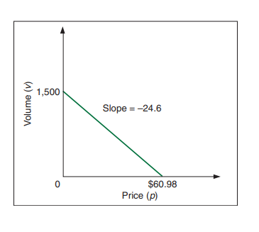
 | Profit = | 7259
 | Demand = | 651.6
 | Price = | 34.49
Fixed cost = |  | 10000
Variable cost = |  | 8

